상품제안서
소프트 롱 넥워머 | 상품코드: S23854

 |  |  |  |  |  |  | 02-713-8555 | www.synergygift.co.kr
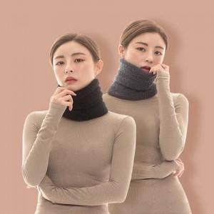

【상세/제작정보】 | <p><span style="background-color: rgb(255, 255, 255); color: rgb(17, 17, 17); font-family: 돋움, 돋움체;">기본&nbsp;누빔&nbsp;자수&nbsp;인쇄&nbsp;사이즈&nbsp;:&nbsp;6&nbsp;CM&nbsp;X&nbsp;2&nbsp;CM</span>​</p>

【인쇄/포장옵션】 | 자수, 스티커 / OPP(비닐)

【공급단가】 | 수량 | 100~ | 500~ | 1,000~ | 2,000~ | 3,000~
*VAT별도 | 단가 | 5,260원 | 5,070원 | 4,870원 | 4,680원 | 4,560원

【상품 URL】 | https://www.synergygift.co.kr:443/src/goods_detail.php?gdno=23854

